3.1C座框总成焊接夹具节拍分析
3.1C座框总成焊接夹具节拍分析

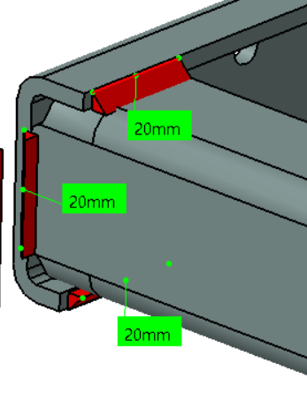
工作站 | 焊接产品示意图 |  |  |  |  |  | 节拍分析 |  | 理论节拍 | 夹具数量
一序 |  |  |  |  |  |  |  |  | 167.5 | 1
 |  | 20 | 20 |  | 20 | 20 | OP10
 |  | 20 | 20 |  | 20 | 20 | 机器人数量 | 1
 |  | 20 | 20 |  | 20 | 20 | 机器人效率 | 1
 |  |  |  |  |  |  | 焊缝数量 | 34
 |  |  |  |  |  |  | 焊缝总长 | 700
 |  |  |  |  |  |  | 起弧收弧时间 | 34
 |  |  |  |  |  |  | 焊接时间 | 87.5
 |  |  |  |  | 15 | 15 | 空程时间 | 34
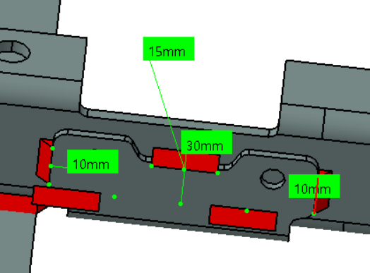
 |  |  | 30 | 30 | 15 | 15
 |  |  | 15 | 15 | 15 | 15
 |  |  | 10 | 10 | 15 | 15 | 变位时间 | 12
 |  |  | 10 | 10 | 25 | 25 | 一序节拍 | 167.5
 |  |  |  |  | 60 | 60 | 装卸件时间
 |  |  |  |  | 20 | 20

二序 |  |  |  |  |  |  |  |  | 155.1 | 1
 |  | 25 |  |  |  | 30 | OP20
 |  | 25 |  |  |  | 30 | 机器人数量 | 1
 |  |  |  |  |  | 30 | 机器人效率 | 1
 |  |  |  |  |  | 30 | 焊缝数量 | 30
 |  |  |  |  |  |  | 焊缝总长 | 665
 |  |  |  |  |  | 25 | 起弧收弧时间 | 30
 |  |  |  |  |  | 25 | 焊接时间 | 83.1
 |  |  | 10 | 10 |  | 25 | 空程时间 | 30
 |  |  | 10 | 10 |  | 25
 |  |  | 30 | 30 |  | 25
 |  |  | 20 | 20 |  |  | 变位时间 | 12
 |  |  | 30 | 30 |  | 10 | 一序节拍 | 155.1
 |  |  | 15 | 15 |  | 20 | 装卸件时间
 |  |  | 30 | 30 |  | 10
 |  |  | 20 | 20
 |  |  |  |  |  |  | 小时产能 |  | 10.0

